怪盗スタイリッシュ
ポートフォリオシート

氏名 | コウジョウエキ | 所属 | 東京コミュニケーションアート専門学校

作品名 | 怪盗スタイリッシュ | 作品画像

ジャンル | 2Dプラットフォマー | 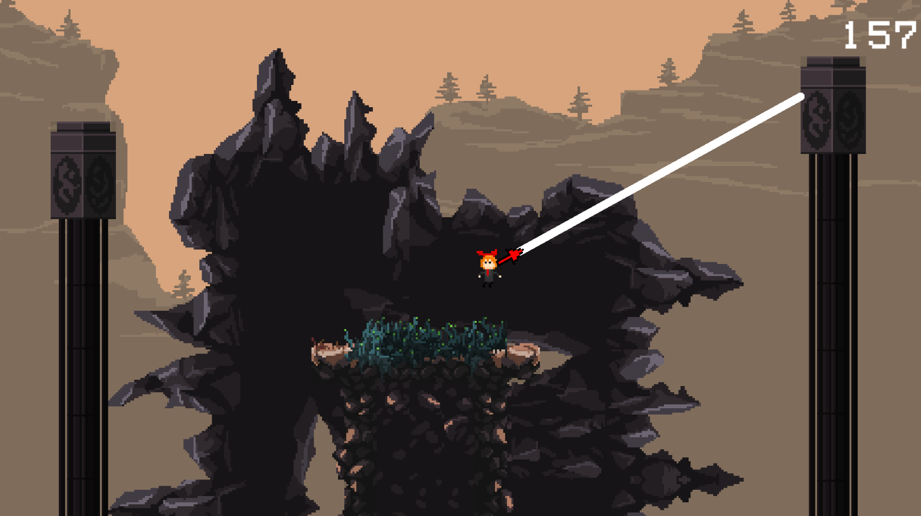
プラットフォーム | モバイル
開発環境 | Unity
使用言語 | C#
制作期間 | ６ヶ月
チーム人数 | ２名

■ゲーム概要
入力オプション：キーボード＆マウス [メニューなどの選択] マウスと左クリック [移動] AキーとDキー [スライディング] Sキー [ジャンプ] Spaceキー [ワイヤー] マウス左クリック 2Dプラットフォームゲームです。ワイヤーを使って、華麗に、スタイリッシュにゴールに目標として前にすすみましょうというゲームです。ゲームがかなり難しくて、“死にゲー”要素満載のゲームです。 ステージは一つだけで、一番右にあるゴールに到着するとゲームクリアです。ステージ中ではいつでも使えるワイヤーがあります。左クリックで出ますが、ワイヤーが距離制限があります。遠くなると、出来なくなってしまいます。ゲーム進み方はジャンプ、スライディング、ワイヤーを利用して進みます。ステージ床がないところ場所、狭い場所、また高い場所がある。ワイヤー、スライディング、ジャンプして進むことができます。また、時間制限があるので、ゲームクリアまで残りの時間がスコアになります。

■制作担当箇所
チーム制作人数： ２名（プランナー１名、プログラマー１名） 担当箇所： プログラム全体、キャラクター、アセット導入

■アピールポイント
‐初めてのプロジェクトは一人しかいないですが、最後2Dの動きに理解出来て良い勉強になりました ‐2Dムーブメントが初めてので、かなり時間を掛かってしまいました。2Dワイヤーはオンラインのコードを勉強ながら書きました、色んなエラーが出たが幸いに最後に動くようになりました ‐欲しいキャラクターはあまり見つかりませんでしたから、自分で描いてみました、プログラムにあまり関係ないです、Unityアニメーションの色々が勉強になりました

■ファイル名 | 怪盗スタイリッシュ

